Лист1
 |  |  |  | ООО "ДорЗнаки"
 |  |  | 141013 , г. Мытищи, ул. Силикатная,36 т. +7 (926) 211 69 39 info@dor-znaki.ru dorznaki.06@gmail.com www.dor-znaki.ru

 | ПРАЙС - ЛИСТ

Световые короба |  |  | Уличные зеркала безопасности
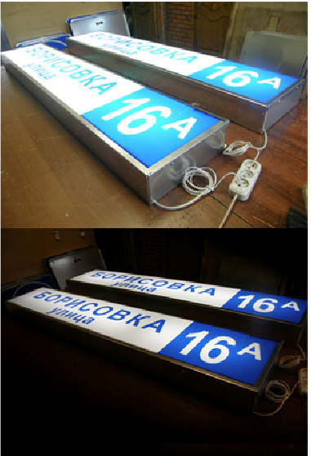 | Размер | Цена, руб. | 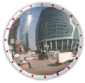 |  | дм. 600 мм дм. 800 мм дм. 1000 мм |  | 7020 руб. 12420 руб. 17400 руб.
 | 300х300 | 3,144 ₽
 | 600х300 | 6,052 ₽
 | 700х300 | 6,068 ₽
 | 750х200 | 5,264 ₽
 | 750х300 | 6,888 ₽ | Лента оградительная h - 75 мм
 | 750х400 | 7,280 ₽ | 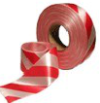 |  | 250 м 500 м |  | 456 руб. 780 руб.
 | 950х300 | 7,788 ₽
 | 1100х300 | 8,548 ₽
 | 1250х300 | 9,000 ₽
 | 1500х300 | 12,146 ₽
Материалы для дорожной разметки |  |  |  | Фасовка |  | Цена за кг. С НДС
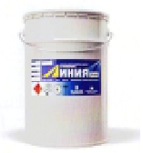 | Эмаль "Линия" белая |  |  | 28 кг |  | 230 ₽
 | Эмаль "Линия" желтая |  |  | 28 кг |  | 280 ₽
 | Эмаль "Линия" черная |  |  | 28 кг |  | 250 ₽
 | Эмаль "Линия" красная |  |  | 28 кг |  | 250 ₽
 | Разбавитель 5703 |  |  | 3,4 кг |  | 198 ₽
Изображение | Наименование домового знака |  |  | Размер |  | Цена в руб.
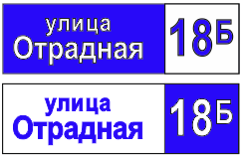 | Табличка уличная, тип 1 |  |  | Минимальный 600х200 |  | от 1500

 | Табличка уличная, тип 2 |  |  | 740х220 |  | от 2000

 | Табличка уличная, тип 3 |  |  | Минимальный 600х200 |  | от 480 руб.

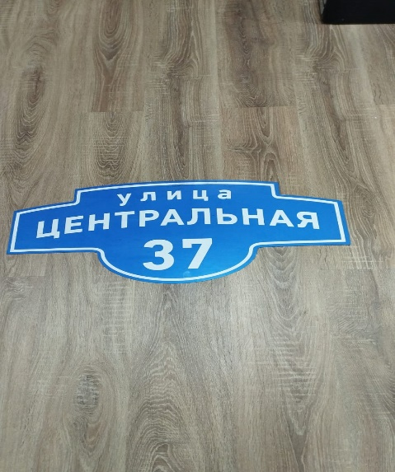 | Табличка уличная, тип 4 |  |  | Минимальный 750х450 |  | от 3000 руб.

